CAPA
 PLANILHA DE ORÇAMENTO DA PAISAGISMO - PRAÇA BAIRRO JARDIM AURORA

Proprietário: | Prefeitura Municipal de Sorriso
Obra: | Praça Bairro Jardim Aurora
Local: | Avenida dos Flamboyants esq. Trav. Dos Marfins. Quadra 53, Lote Área Pública.

COMPOSIÇÃO
ESTADO DE MATO GROSSO
PREFEITURA MUNICIPAL DE SORRISO

CONV.: | 884129/2019
OBJETO: | CONTRUÇÃO DE PRAÇA NO MUNICIPIO DE SORRISO |  | REFERÊNCIAS: |  | SINAPI |  | May-21
LOCAL: | QUADRA 53, AREA DE PRAÇA, LOTEAMENTO JARDIM AURORA, SORRISO - MT |  | BDI: |  | 26.44%
DATA: | 2021-05-24 |  | LEIS SOCIAIS: |  | 83.07% |  | COM DESONERAÇÃO

COMPOSIÇÕES DE CUSTO UNITÁRIO

CP0001 |  | PISO PODOTATIL, DIRECIONAL OU ALERTA, ASSENTADO SOBRE ARGAMASSA. AF_05/2020 |  |  |  |  | Valor | 86.13 | M2
PISO PODOTATIL, DIRECIONAL OU ALERTA, ASSENTADO SOBRE ARGAMASSA. AF_05/2020 |  |  |  |  |  | CONFORME ACÓRDAO Nº 2622/2015 - ATA37/2013

 |  |  |  |  |  | CUSTOS: SINAPI 44317
 |  |  |  |  |  | CÓDIGO |  | 2622/2015
CÓDIGO |  | DESCRIÇÃO | UNID. | COEF. | VALOR
 |  |  |  |  | UNITÁRIO |  | TOTAL
INSUMO | 1379 | CIMENTO PORTLAND COMPOSTO CP II-32 | KG | 0.2400000 | 0,64 |  | 0.15
INSUMO | 37595 | ARGAMASSA COLANTE TIPO AC III | KG | 1.2150000 | 2,39 |  | 2.90
INSUMO | 36178 | PISO PODOTATIL DE CONCRETO - DIRECIONAL E ALERTA, *40 X 40 X 2,5* CM | UN | 6.2500000 | 11,57 |  | 72.31
COMPOSIÇÃO | 88309 | PEDREIRO COM ENCARGOS COMPLEMENTARES | H | 0.4370000 | 17,67 |  | 7.72
COMPOSIÇÃO | 88316 | SERVENTE COM ENCARGOS COMPLEMENTARES | H | 0.2180000 | 14,02 |  | 3.05

TOTAL DO SERVIÇO SEM BDI |  |  |  |  |  |  | 86.13
OBSERVAÇÕES: | 01 | REFERENCIA PARA ADOÇÃO DEO COEFICIENTES DE CONSUMO: SINAPI NOV/20 CODIGO 10109,
OBSERVAÇÕES: | 02 | COMPOSIÇÃO ADEQUADA PARA ATENDER OS PARAMENTOS EXIRGIDOS PARA A OBRA EXPECIFICA, FOI UTILIZADO PISO DE CONCRETO REF SINAPI
 |  | Se para 1 metro quadrado utiliza-se 0,25m² do piso tatil 0,25x0,25, para 1 metro do piso 40x40 sera necessario (0,40x 0,40 ) = 6,25 um por metro

CP0002 |  | BANCO DE CONCRETO ARMADO APARENTE COM APOISO DE ALVENARIA ASSENTADA COM ARGAMASSA DE CIMENTO, CAL E AREIA, LARGURA DE 0,50 M E ESPESSURA DE 0,15M |  |  |  |  | Valor | 164.84 | UNI
BANCO DE CONCRETO ARMADO APARENTE COM APOISO DE ALVENARIA ASSENTADA COM ARGAMASSA DE CIMENTO, CAL E AREIA, LARGURA DE 0,50 M E ESPESSURA DE 0,15M |  |  |  |  |  | CONFORME ACÓRDAO Nº 2622/2032 - ATA37/2013

 |  |  |  |  |  | CUSTOS: SINAPI 44317
 |  |  |  |  |  | CÓDIGO |  | 2622/2032
CÓDIGO |  | DESCRIÇÃO | UNID. | COEF. | VALOR
 |  |  |  |  | UNITÁRIO |  | TOTAL
COMPOSIÇÃO | 88238 | AJUDANTE DE ARMADOR COM ENCARGOS COMPLEMENTARES | H | 1.2590000 | 13,40 |  | 16.87
COMPOSIÇÃO | 88245 | ARMADOR COM ENCARGOS COMPLEMENTARES | H | 0.1484000 | 17,58 |  | 2.60
COMPOSIÇÃO | 88261 | CARPINTEIRO DE ESQUADRIA COM ENCARGOS COMPLEMENTARES | H | 0.8775000 | 18,77 |  | 16.47
COMPOSIÇÃO | 88309 | PEDREIRO COM ENCARGOS COMPLEMENTARES | H | 0.8296000 | 17,67 |  | 14.65
COMPOSIÇÃO | 88316 | SERVENTE COM ENCARGOS COMPLEMENTARES | H | 1.2943000 | 14,02 |  | 18.14
INSUMO | 43059 | ACO CA-60, 4,2 MM, OU 5,0 MM, OU 6,0 MM, OU 7,0 MM, VERGALHAO | KG | 2.4380000 | 12,02 |  | 29.30
INSUMO | 43132 | ARAME RECOZIDO 16 BWG, D = 1,65 MM (0,016 KG/M) OU 18 BWG, D = 1,25 MM (0,01 KG/M) | KG | 0.0424000 | 19,99 |  | 0.84
INSUMO | 370 | AREIA MEDIA - POSTO JAZIDA/FORNECEDOR (RETIRADO NA JAZIDA, SEM TRANSPORTE) | M3 | 0.1061760 | 74,17 |  | 7.87
INSUMO | 7271 | BLOCO CERAMICO VAZADO PARA ALVENARIA DE VEDACAO, 8 FUROS, DE 9 X 19 X 19 CM (L XA X C) | UN | 6.1000000 | 0,86 |  | 5.24
INSUMO | 4721 | PEDRA BRITADA N. 1 (9,5 a 19 MM) POSTO PEDREIRA/FORNECEDOR, SEM FRETE | M3 | 0.0198000 | 79,43 |  | 1.57
INSUMO | 4718 | PEDRA BRITADA N. 2 (19 A 38 MM) POSTO PEDREIRA/FORNECEDOR, SEM FRETE | M3 | 0.0462000 | 79,85 |  | 3.68
INSUMO | 1106 | CAL HIDRATADA CH-I PARA ARGAMASSAS | KG | 2.3657460 | 0,75 |  | 1.77
INSUMO | 11135 | CHAPA DE MADEIRA COMPENSADA NAVAL (COM COLA FENOLICA), E = 12 MM, DE *1,60 X 2,20* M | M2 | 0.2795000 | 50,53 |  | 14.12
INSUMO | 13284 | CIMENTO PORTLAND DE ALTO FORNO (AF) CP III-40 | KG | 41.4702000 | 0,64 |  | 26.54
INSUMO | 39397 | DESMOLDANTE PARA FORMAS METALICAS A BASE DE OLEO VEGETAL | L | 0.0650000 | 12,93 |  | 0.84
INSUMO | 5061 | PREGO DE ACO POLIDO COM CABECA 18 X 27 (2 1/2 X 10) | KG | 0.1625000 | 15,75
INSUMO | 4509 | SARRAFO *2,5 X 10* CM EM PINUS, MISTA OU EQUIVALENTE DA REGIAO - BRUTA | M | 0.9945000 | 4,05
INSUMO | 3992 | TABUA APARELHADA *2,5 X 30* CM, EM MACARANDUBA, ANGELIM OU EQUIVALENTE DA REGIAO | M | 0.3120000 | 13,92 |  | 4.34

TOTAL DO SERVIÇO SEM BDI |  |  |  |  |  |  | 164.84
OBSERVAÇÕES: |  | REFERRENCIA PARA ADOÇÃO DOS COEFICIENTES - DER-ES FEVEREIRO/2020
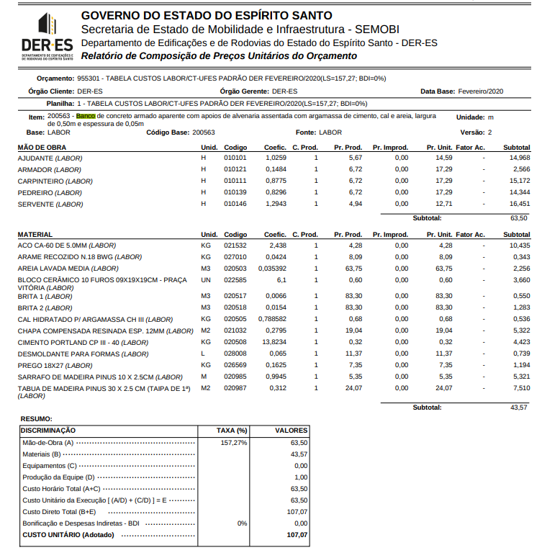

CP0003 |  | ADMINISTRAÇÃO LOCAL DE OBRA |  |  |  |  | Valor | 16,784.50 | UNI
 |  |  |  |  |  | CONFORME ACÓRDAO Nº 2622/2033 - ATA37/2013

 |  |  |  |  |  | CUSTOS: SINAPI 44317
 |  |  |  |  |  | CÓDIGO |  | 2622/2033
CÓDIGO |  | DESCRIÇÃO | UNID. | COEF. | VALOR
 |  |  |  |  | UNITÁRIO |  | TOTAL
 | 90777 | ENGENHEIRO CIVIL DE OBRA JUNIOR COM ENCARGOS COMPLEMENTARES | H | 120.0000000 | 80,15 |  | 9,618.00
 | 93572 | ENCARREGADO GERAL DE OBRAS COM ENCARGOS COMPLEMENTARES | MES | 2.0000000 | 3.583,25 |  | 7,166.50

TOTAL DO SERVIÇO SEM BDI |  |  |  |  |  |  | 16,784.50
OBSERVAÇÕES:
CALCULO DO COEFICIENTE COMP. 90777 |  |  |  | H/SEMANA | SEMANAS/MÊS |  | MÊS | COEFICIENTE
OBSERVAÇÃO 01: |  | CONSIDEROU-SE PARA A COMPOSIÇÃO 90777 10 H/SEMANAS, 4 SEMANAS/MÊS= (10X4X2) |  | 15 | 4 |  | 2 | 120
EM CIMA DESSES VALORES, PARA MEDIR A ADMINISTRAÇÃO DE ACORDO COM O PERCENTUAL EXECUTADO DA OBRA, MULTIPLICOU-SE AS HORAS DA MÃO-DE-OBRA POR 2 MESES (OBTENDO O VALOR PERCENTUAL)

